Bon de commande
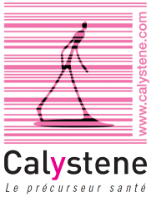
 | Calystene S.A.
 | 16 rue Irène Joliot Curie
 | 38320 EYBENS
 | Tél. : 04.76.41.29.30
 | contact@calystene.com

BON DE COMMANDE SMS CENTRE HOSPITALIER

Date
Etablissement
Nom, prénom
Fonction
Adresse mail
Tel

 |  | HT | Qté | HT
Licence SMS |  | 1,500.00 | 1 | 1,500.00
Pack 1 | 5 000 sms | 402.00 |  | 0.00
Pack2 | 10 000 sms | 780.00 |  | 0.00
Pack 3 | 15 000 sms | 1,170.00 |  | 0.00
A la carte | Nous consulter

 |  |  | Total HT € | 1,500.00
 |  |  | TVA (20%) | 300.00
 |  |  | Total TTC € | 1,800.00

S.A. au capital de 600 001 EUROS- RCS 388203 994 - CODE APE : 5829C - CODE T.V.A FR 21388203994

